trang chi tiet cua 6 muc
header
 | The Amphorae Decorative Pot – Pots & Pithoi
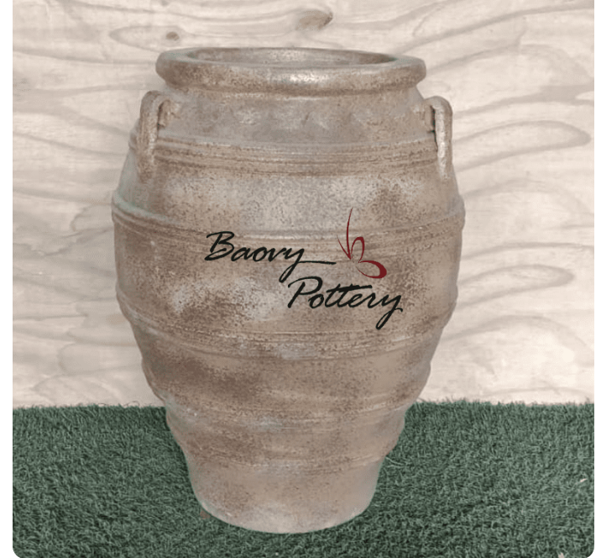

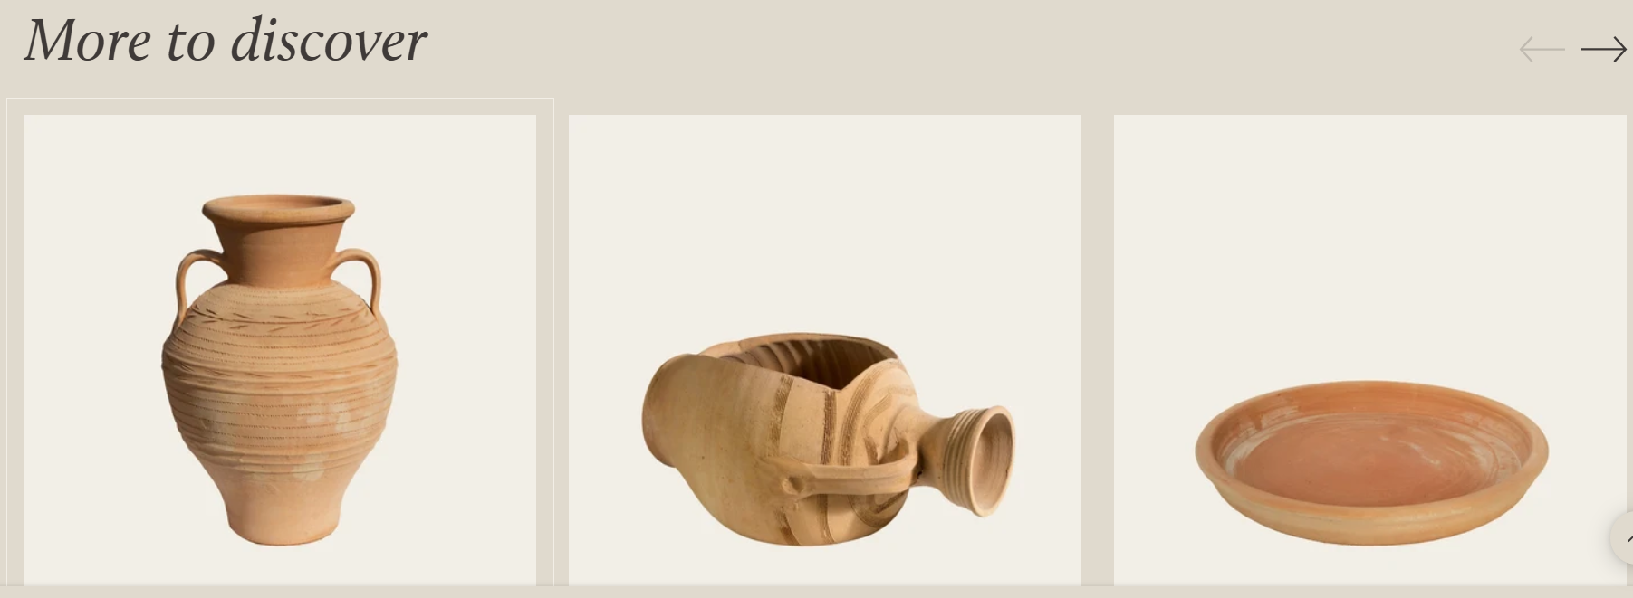

footer

